상품제안서
입체포켓 단체조끼 | 상품코드: S26796

 |  |  |  |  |  |  | 02-713-8555 | www.synergygift.co.kr
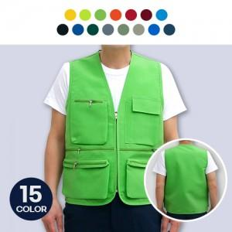

【상세/제작정보】 | 인쇄사이즈 - 앞면: 가로 10cm, 세로 10cm 이내 / 등쪽 : A4사이즈(29.7cm X 21cm) 이내

【인쇄/포장옵션】 | 실크 / OPP(비닐)

【공급단가】 | 수량 | 100~ | 300~ | 500~ | 1,000~ | 3,000~
*VAT별도 | 단가 | 10,660원 | 10,270원 | 9,870원 | 9,480원 | 9,240원

【상품 URL】 | https://www.synergygift.co.kr:443/src/goods_detail.php?gdno=26796

